프로젝트 진행순서
프로젝트 진행순서

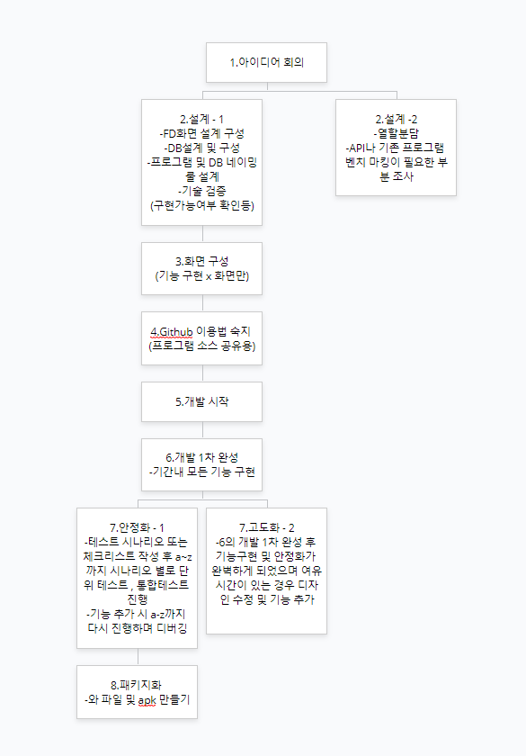

 |  | 2,설계 시 참조 | 화면/DB 등 설계용 프로그램 | 설계 링크
 |  |  | 명명 규칙 예시 | 명명규칙 예시

 | 7.패키지화..와파일 및 에이피케이 만들기

로고 제작 참조
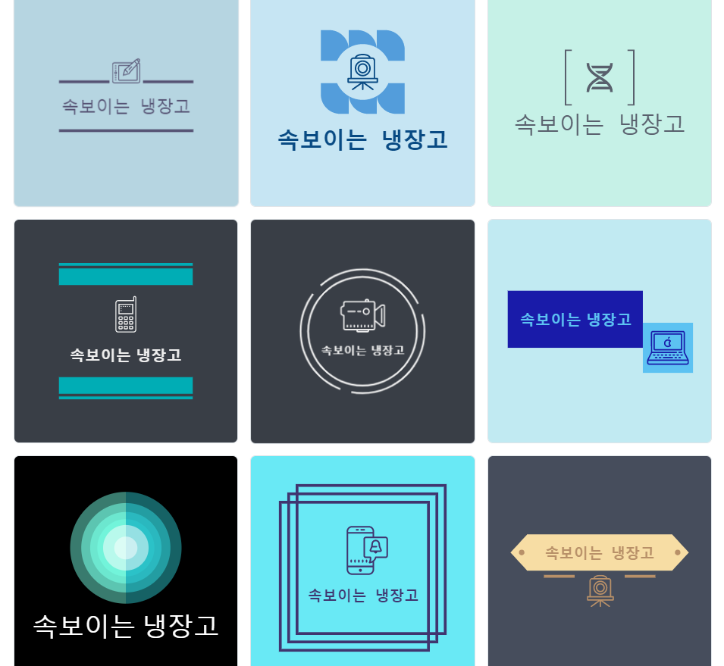
로고 디자인

1 | https://hatchful.shopify.com/
2 | https://logotypemaker.com/
3 | https://www.youidraw.com/#logocreatorapp

발사믹 목업
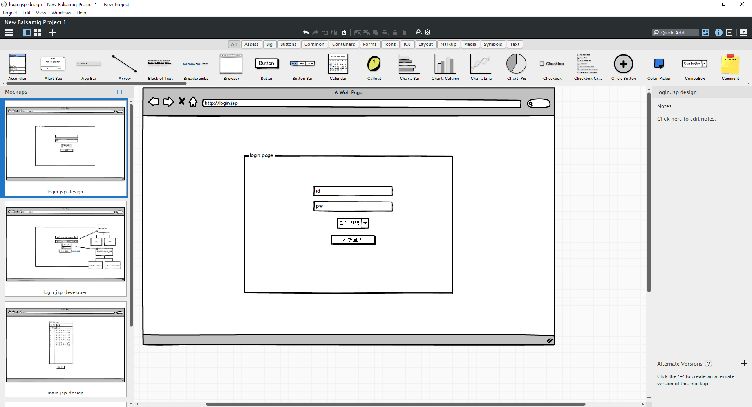

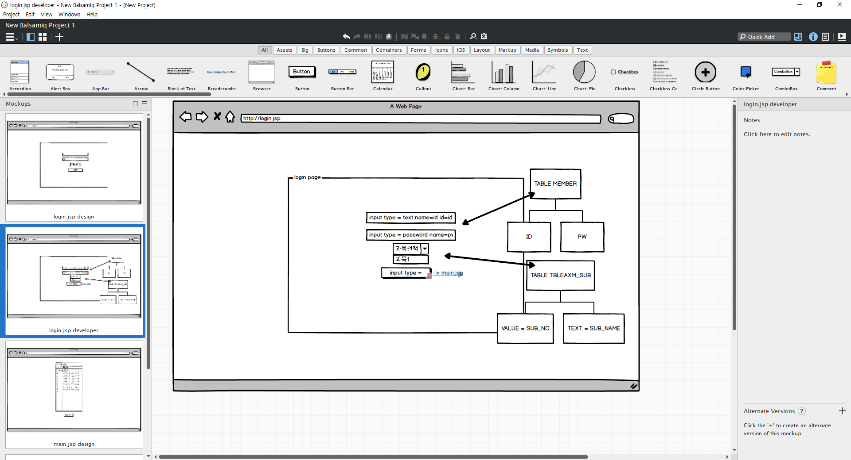

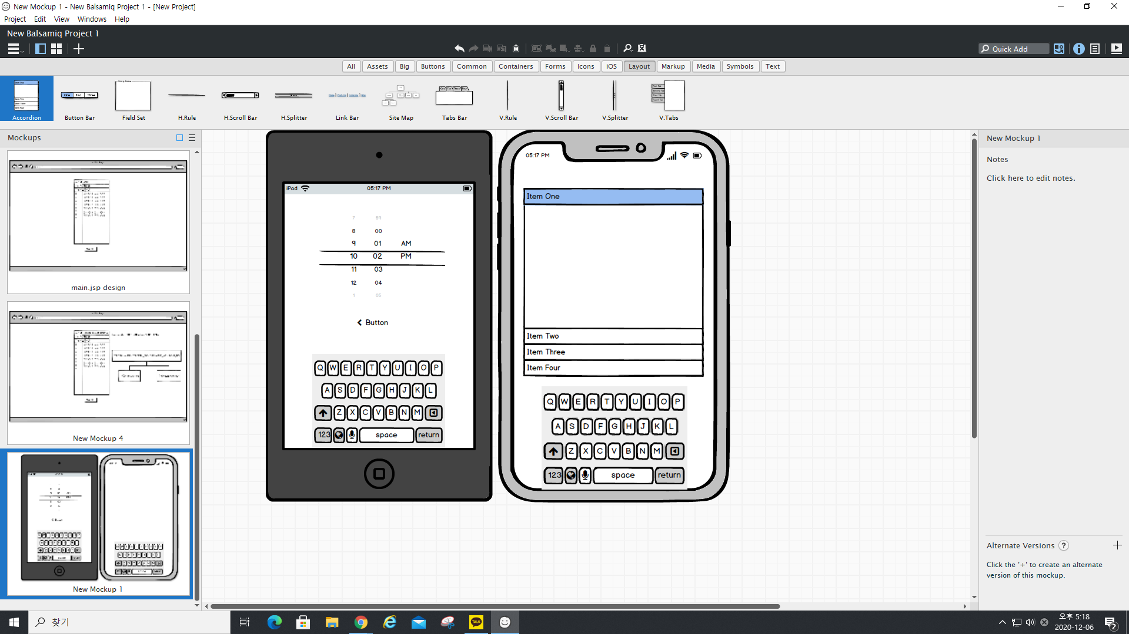

카카오 oven
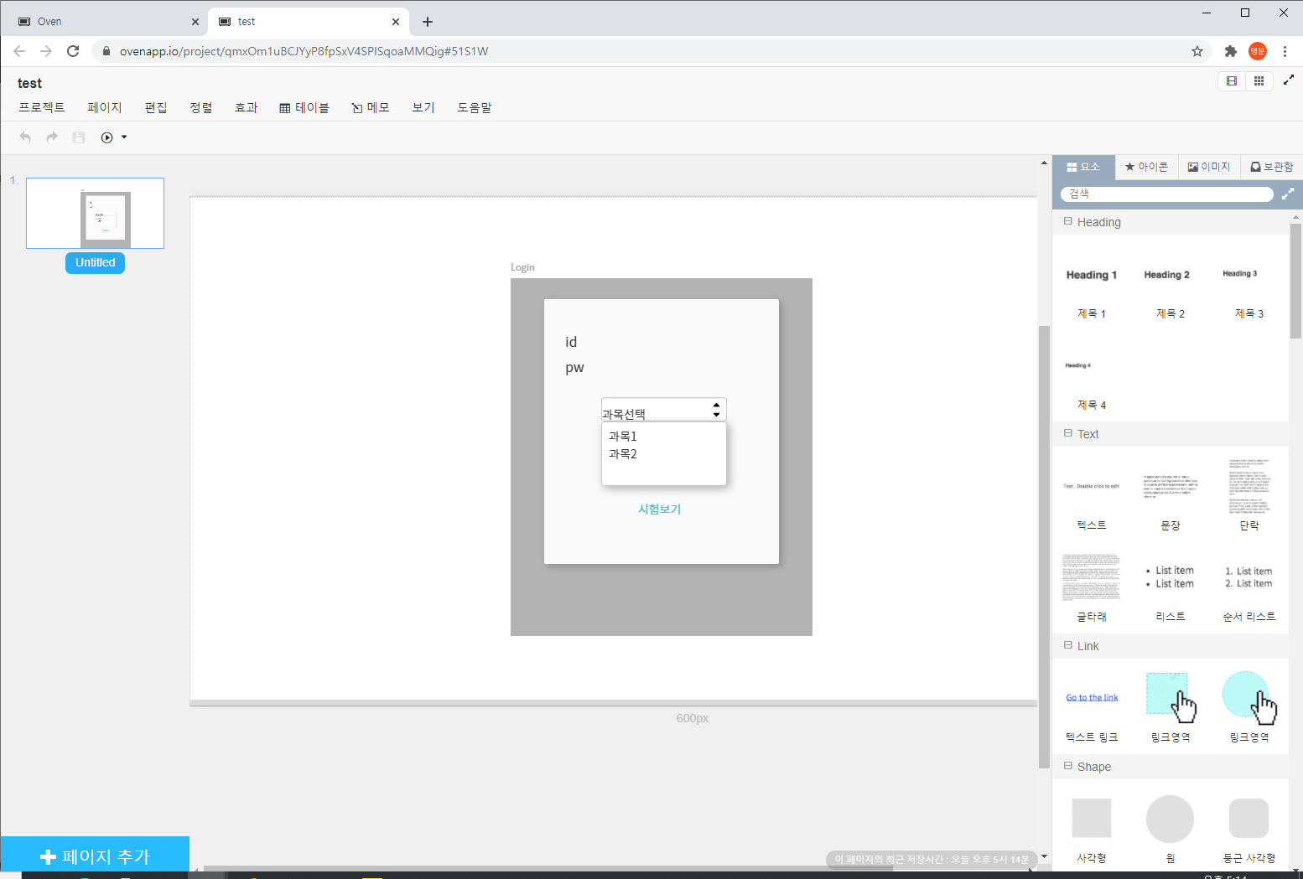

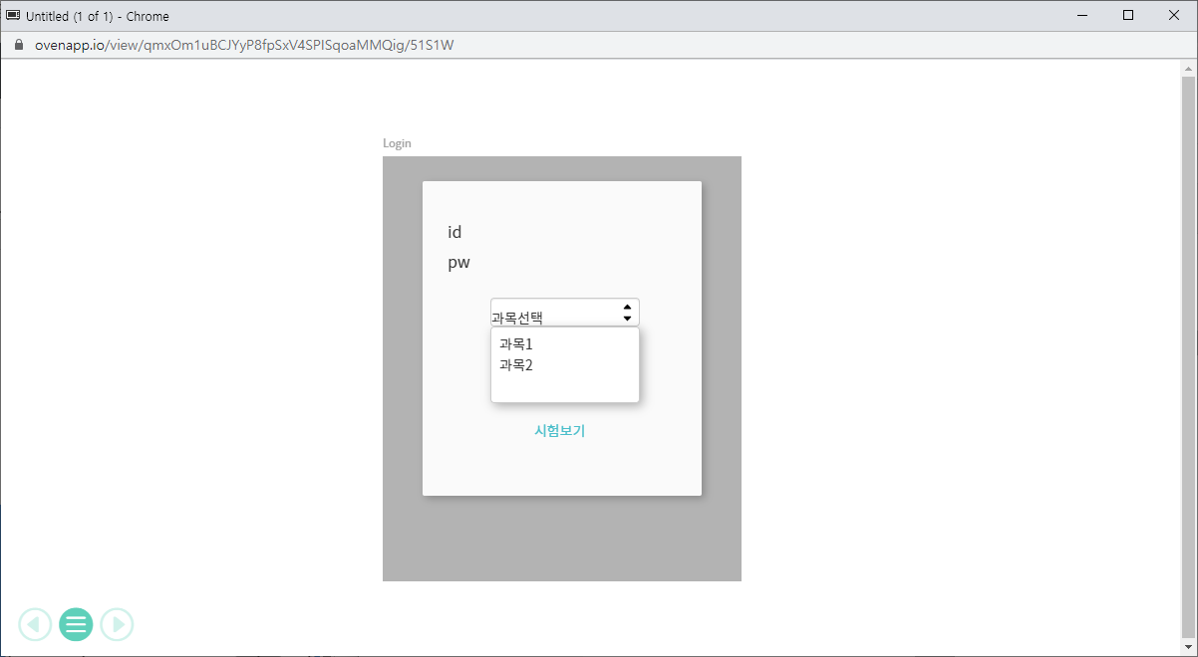

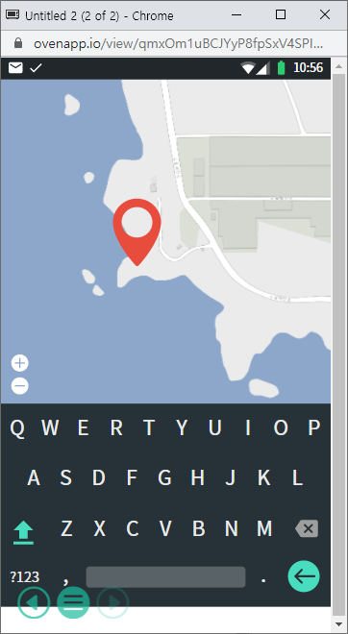

GlooMaps
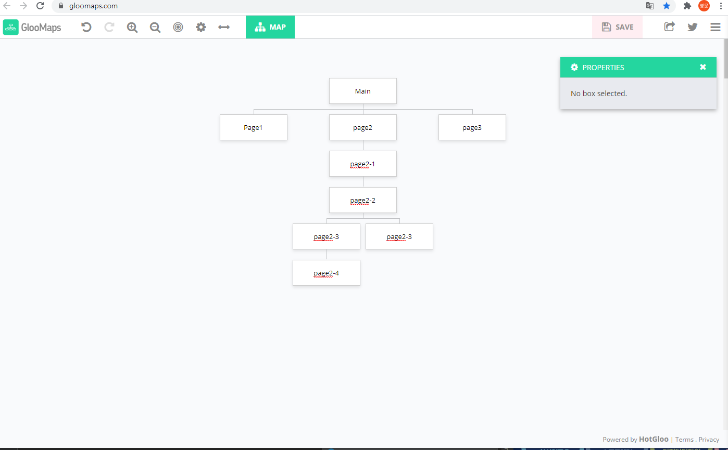

FlowMap
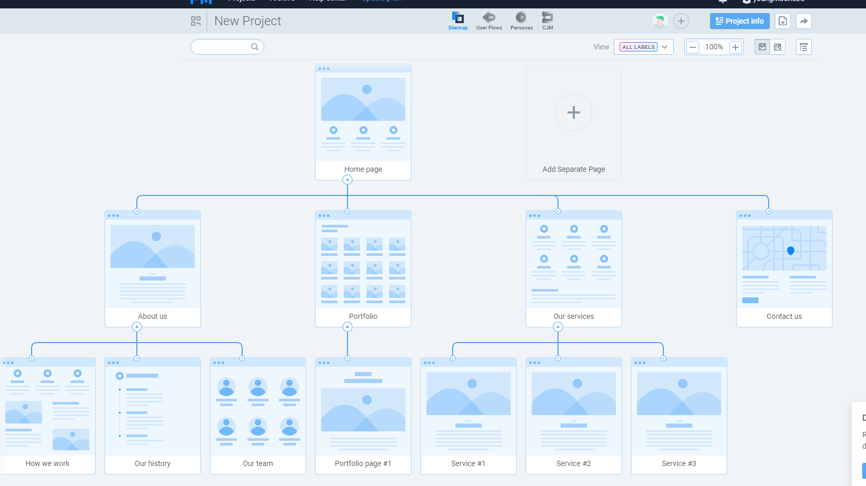

draw.io
